DIMANCHE 3 AOUT
DIMANCHE 3 AOÛT 2014
ITINERAIRE PARIS - CAP NORD 5034 KMS
VILLES | KILOMETRES
MARIBO - E47 - E55 - HELSINGOR | 141
PASSAGE FERRY HELSINGOR - HELSINGBORG 20 minutes
HELSINGBORG - E6 - E 20 - HALMSTAD | 69
HALMSTAD - E6 - E 20 - VARBERG | 64
VARBERG - E6 - E 20 - GOTEBORG | 79
GOTEBORG - LYCKORNAS | 149

ARRET DORMIR Total journée : 502 kms | 502

CAMPING :

LYCKORNAS - HUSVAGNS CAMPING

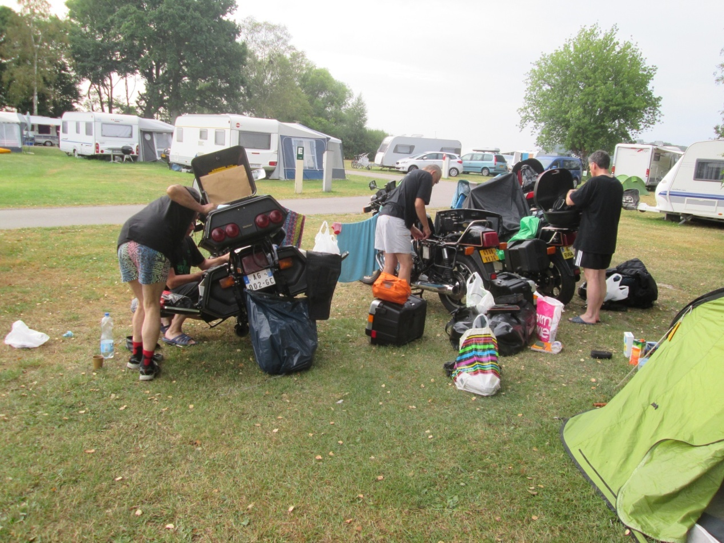

LUNDI 4 AOUT
LUNDI 4 AOÛT 2014
ITINERAIRE PARIS - CAP NORD 5034 KMS
VILLES | KILOMETRES
LYCKORNAS - E6 - MOSS | 102
MOSS - DROBAK | 50
DROBAK - DRAMMEN | 38
DRAMMEN - ENDEN | 400

ARRET DORMIR Total journée : 590 kms | 590

CAMPING :

ENDEN

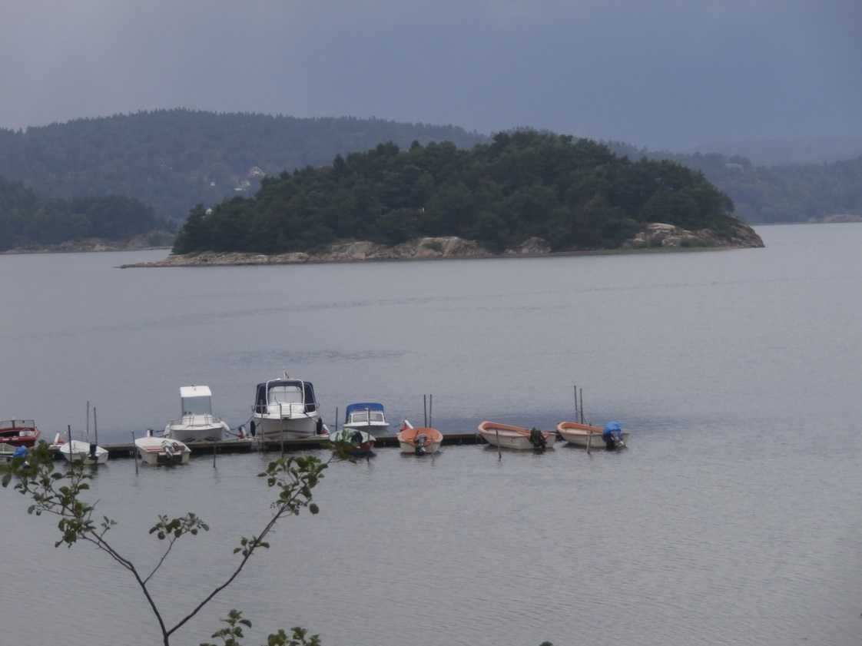

MARDI 5 AOUT
MARDI 5 AOÛT 2014
ITINERAIRE PARIS - CAP NORD 5034 KMS
VILLES | KILOMETRES
ENDEN - 15 - GEIRANGER | 123
GEIRANGER 63 - 64 - KRISTIANSUND | 235
KRISTIANSUND - 70 - KVISVIK | 55

ARRET DORMIR Total journée : 413 kms | 413

CAMPING :

KVISVIK CAMP

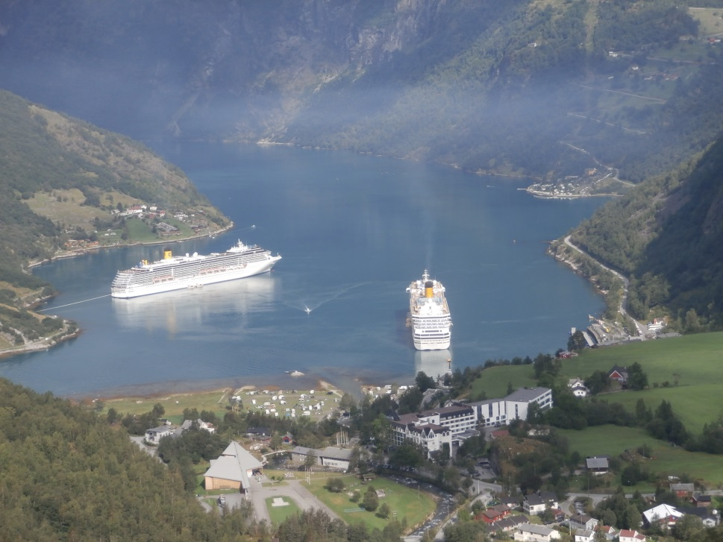

MERCREDI 6 AOUT
MERCREDI 6 AOÛT 2014
ITINERAIRE PARIS - CAP NORD 5034 KMS
VILLES | KILOMETRES
PASSAGE FERRY KVISVIK - HALSA 15 minutes
HALSA - E39 - E6 - TRONDHEIM | 165
TRONDHEIM - E6 - HARRAN | 270

ARRET DORMIR Total journée : 435 kms | 435

CAMPING :

HARRAN SKARSVAG

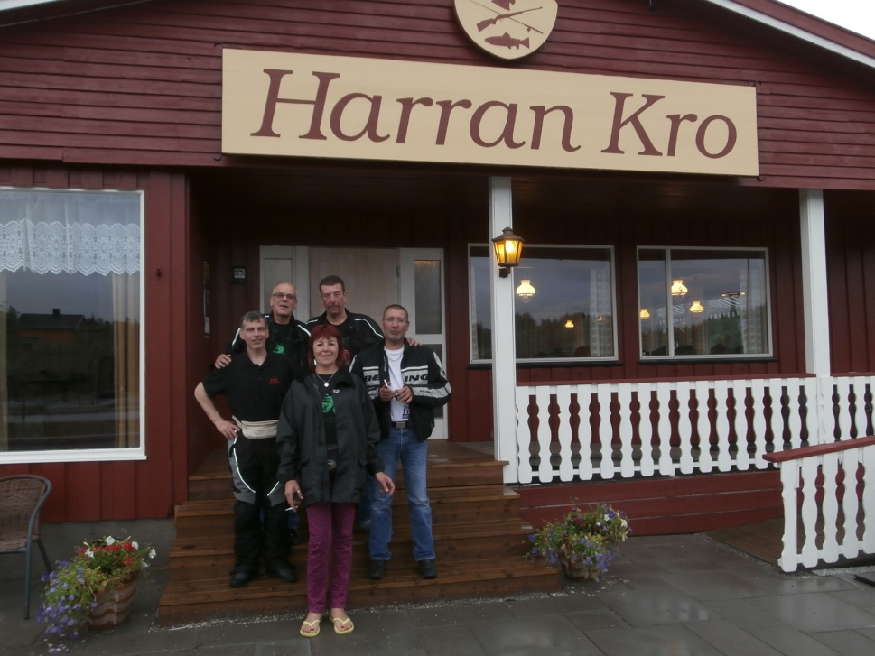

JEUDI 7 AOUT
JEUDI 7 AOÛT 2014
ITINERAIRE PARIS - CAP NORD 5034 KMS
VILLES | KILOMETRES
HARRAN - E6 - ENGAN | 561

ARRET DORMIR Total journée : 561 kms | 561

CAMPING :

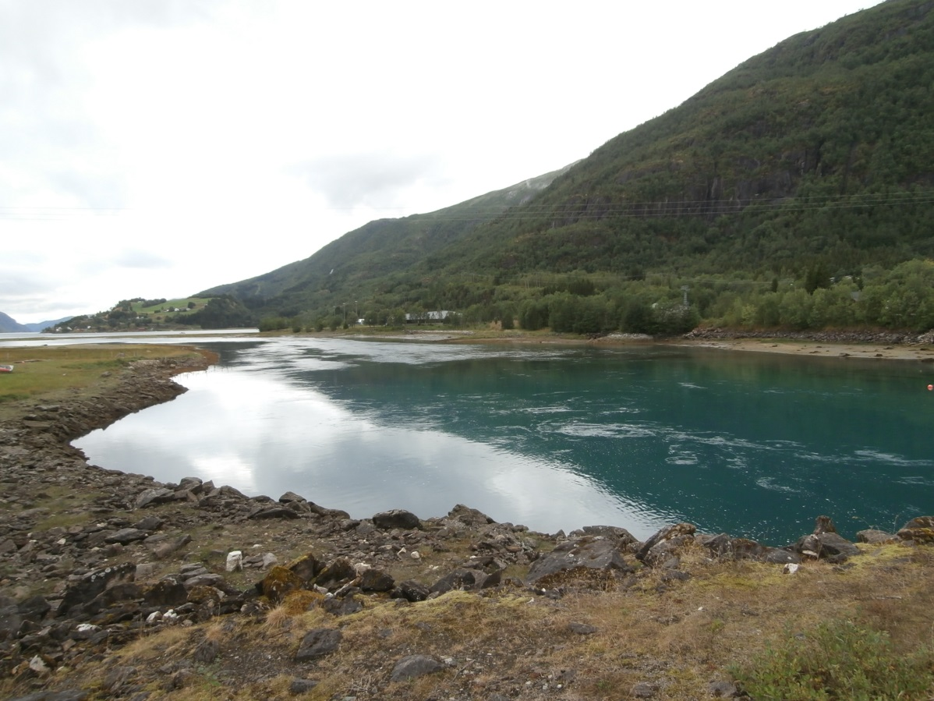

VENDREDI 8 AOUT
VENDREDI 8 AOÛT 2014
ITINERAIRE PARIS - CAP NORD 5034 KMS
VILLES | KILOMETRES
ENGAN - E6 - 81 - SKUTVIK | 72
PASSAGE FERRY SKUTVIK - SVOLVAER 2 HEURES
SVOLVAER - E10 - LOFOTR | 92
LOFOTR - LEKNES | 44

ARRET DORMIR Total journée : 208 kms | 208

CAMPING :

PRESTEGÄRDSVEIEN - BOSTAD

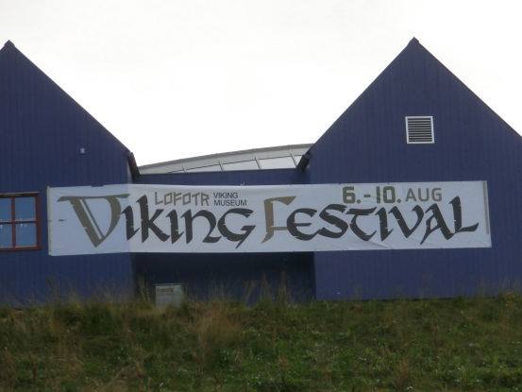
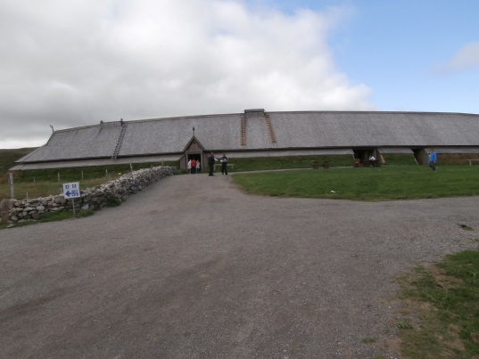

SAMEDI 9 AOUT
SAMEDI 9 AOÛT 2014
ITINERAIRE PARIS - CAP NORD 5034 KMS
VILLES | KILOMETRES
LEKNES - BJERKVIK | 328
BJERKVIK - E6 - SKIBOTN | 78

ARRET DORMIR Total journée : 406 kms | 406

CAMPING :

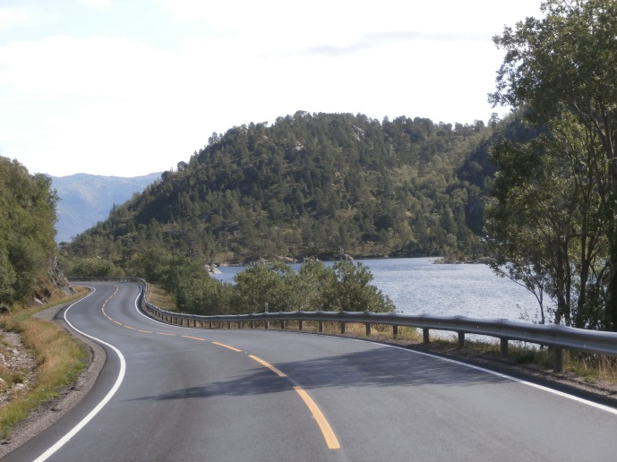

DIMANCHE 10 AOUT
DIMANCHE 10 AOÛT 2014
ITINERAIRE PARIS - CAP NORD 5034 KMS
VILLES | KILOMETRES
SKIBOTN - E6 - 94 - HAMMERFEST | 517
HAMMERFEST - KVIBY | 60

ARRET DORMIR Total journée : 577 kms | 577

CAMPING :

INDREMINSON FINNMARK - KVIBY

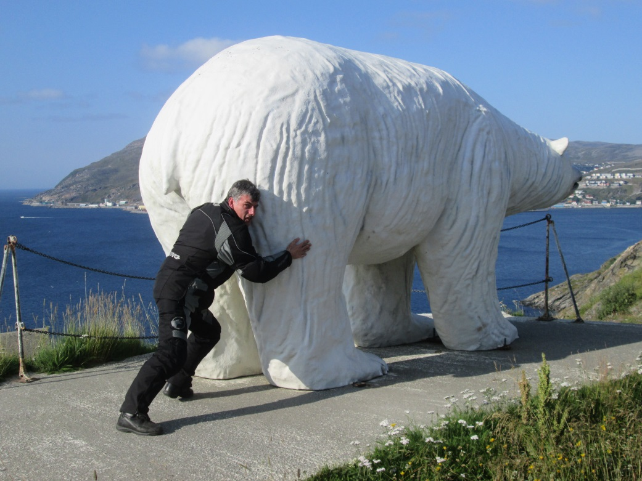

LUNDI 11 AOUT
LUNDI 11 AOÛT 2014
ITINERAIRE PARIS - CAP NORD 5034 KMS
VILLES | KILOMETRES
KVIBY - E6 - E69 - CAP NORD | 242
CAP NORD - E69 - SKARSVÄG | 15

ARRET DORMIR Total journée : 257 kms | 257

CAMPING :

STORVANNSVE NORDKAPP - SKARSVÄG (bungalow)

